0_CoverPage
长安汽车股份有限公司 平台以太网信号收发矩阵定义 CHANGAN Platform Ethernet Matrix Author: E-mail: tel.:

所 有 权 声 明 该文档及其所含信息是长安汽车研究院的财产。该文档及其所含信息的复制、使用及披露必须得到长安汽车研究院的书面授权。

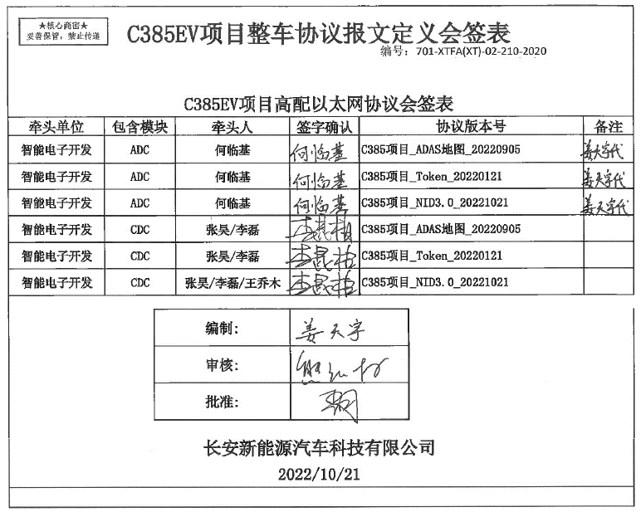

 |  | TBOX,AC

 | reseved

